Лист 1
Прайс-лист
МИР ПРЯЖИ

В валюте: руб. (курс 1).
Цены указаны на 07.08.2020

№ | Номенклатура/ Характеристика номенклатуры | Описание | Изображение | Артикул | Цена | Ед. | Остаток | Ссылка на сайт
 | Ткань 100% хлопок, ширина 110 см, 1194-1 | Ткань 100% хлопок, ширина 110 см, 1194-1 | 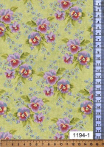 | 1194-1 | 389.88 |  |  | Изображение
 | Ткань 100% хлопок, ширина 110 см, 1194-1 |  |  |  | 389.88 | м | 0.72 | Изображение
 | Ткань 100% хлопок, ширина 110 см, 1195-1 | Ткань 100% хлопок, ширина 110 см, 1195-1 | 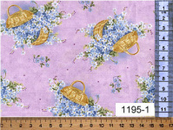 | 1195-1 | 389.88 |  |  | Изображение
 | Ткань 100% хлопок, ширина 110 см, 1195-1 |  |  |  | 389.88 | м | 6.72 | Изображение

